Questão 3
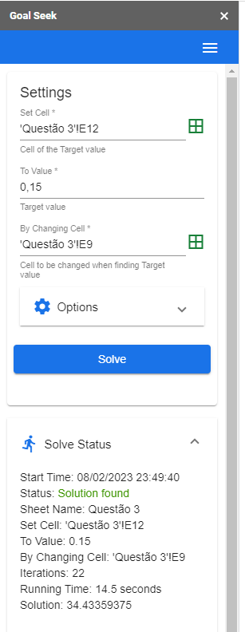
QUESTÃO 3:
ENUNCIADO: | A produção anual de 2 x 106 MWh de energia elétrica durante 20 anos requer um investimento inicial de X, além de um custo operacional de R$ 30,00 /MWh, com isenção de impostos. Obtenha o preço mínimo de venda da energia, em R$/MWh, de modo que a taxa interna de retorno desse projeto seja igual a 15%a.a.
DADO: X (R$) | 44,500,000.00

Produção Anual (MWh) | R$ 2,000,000.00 |  | Custo Anual | R$ 60,000,000.00
Tempo (anos) | 20 |  | Preço Mínimo de Venda | 34.43
Investimento Inicial | R$ 44,500,000.00
Custo Operacional (MWh) | 30
TIR (a.a.) | 15% |  | TIR | 15%

ANO | RECEITA ANUAL | CUSTO ANUAL | FLUXO DE CAIXA
0 |  | R$ 44,500,000.00 | -R$ 44,500,000.00
1 | R$ 68,867,187.50 | R$ 60,000,000.00 | R$ 8,867,187.50
2 | R$ 68,867,187.50 | R$ 60,000,000.00 | R$ 8,867,187.50
3 | R$ 68,867,187.50 | R$ 60,000,000.00 | R$ 8,867,187.50
4 | R$ 68,867,187.50 | R$ 60,000,000.00 | R$ 8,867,187.50
5 | R$ 68,867,187.50 | R$ 60,000,000.00 | R$ 8,867,187.50
6 | R$ 68,867,187.50 | R$ 60,000,000.00 | R$ 8,867,187.50
7 | R$ 68,867,187.50 | R$ 60,000,000.00 | R$ 8,867,187.50
8 | R$ 68,867,187.50 | R$ 60,000,000.00 | R$ 8,867,187.50
9 | R$ 68,867,187.50 | R$ 60,000,000.00 | R$ 8,867,187.50
10 | R$ 68,867,187.50 | R$ 60,000,000.00 | R$ 8,867,187.50

Questão 7
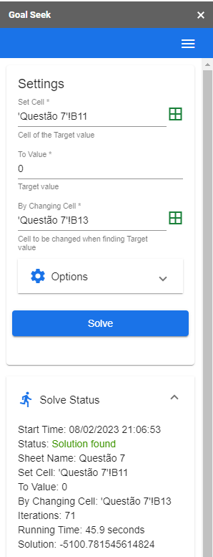
QUESTÃO 7: ENUNCIADO: Um equipamento tem um preço à vista de X e sua vida útil é de 60 meses, ao fim dos quais haverá um valor residual de 20% desse investimento. Seu custo mensal de manutenção é igual a R$ 1.000,00. Se o equipamento for alugado por 60 meses, esse custo de manutenção será do locador. Considere a taxa mínima de atratividade da empresa igual a 10% ao ano e calcule o ponto de equilíbrio (break even point) do valor do aluguel mensal nessas condições, ou seja, qual é o valor desse aluguel de modo que as opções compra e aluguel (primarização e terceirização) sejam economicamente indiferentes para a empresa. DADO: X (R$) 40.900,00
i(a.a.) | 10% | MÊS | ALUGUEL | INVESTIMENTO | DESPESAS | PROJETO | PROJETO - ALUGUEL
 |  | 0 |  | -R$ 40,900.00 |  | -R$ 40,900.00 | -R$ 40,900.00
VALOR À VISTA | R$ 40,900.00 | 1 | -R$ 5,100.78 |  | -R$ 1,000.00 | -R$ 1,000.00 | R$ 4,100.78
VIDA ÚTIL (MESES) | 60 | 2 | -R$ 5,100.78 |  | -R$ 1,000.00 | -R$ 1,000.00 | R$ 4,100.78
VALOR RESIDUAL (%) | 20% | 3 | -R$ 5,100.78 |  | -R$ 1,000.00 | -R$ 1,000.00 | R$ 4,100.78
VALOR RESIDUAL (R$) | R$ 8,180.00 | 4 | -R$ 5,100.78 |  | -R$ 1,000.00 | -R$ 1,000.00 | R$ 4,100.78
CUSTO MENSAL DE MANUTENÇÃO | R$ 1,000.00 | 5 | -R$ 5,100.78 |  | -R$ 1,000.00 | -R$ 1,000.00 | R$ 4,100.78
TMA (a.a.) | 10% | 6 | -R$ 5,100.78 |  | -R$ 1,000.00 | -R$ 1,000.00 | R$ 4,100.78
 |  | 7 | -R$ 5,100.78 |  | -R$ 1,000.00 | -R$ 1,000.00 | R$ 4,100.78
VPL | R$ 0.00 | 8 | -R$ 5,100.78 |  | -R$ 1,000.00 | -R$ 1,000.00 | R$ 4,100.78
 |  | 9 | -R$ 5,100.78 |  | -R$ 1,000.00 | -R$ 1,000.00 | R$ 4,100.78
ALUGUEL | -5,100.78 | 10 | -R$ 5,100.78 |  | -R$ 1,000.00 | -R$ 1,000.00 | R$ 4,100.78
 |  | 11 | -R$ 5,100.78 |  | -R$ 1,000.00 | -R$ 1,000.00 | R$ 4,100.78
 |  | 12 | -R$ 5,100.78 |  | -R$ 1,000.00 | -R$ 1,000.00 | R$ 4,100.78
 |  | 13 | -R$ 5,100.78 |  | -R$ 1,000.00 | -R$ 1,000.00 | R$ 4,100.78
 |  | 14 | -R$ 5,100.78 |  | -R$ 1,000.00 | -R$ 1,000.00 | R$ 4,100.78
 |  | 15 | -R$ 5,100.78 |  | -R$ 1,000.00 | -R$ 1,000.00 | R$ 4,100.78
 |  | 16 | -R$ 5,100.78 |  | -R$ 1,000.00 | -R$ 1,000.00 | R$ 4,100.78
 |  | 17 | -R$ 5,100.78 |  | -R$ 1,000.00 | -R$ 1,000.00 | R$ 4,100.78
 |  | 18 | -R$ 5,100.78 |  | -R$ 1,000.00 | -R$ 1,000.00 | R$ 4,100.78
 |  | 19 | -R$ 5,100.78 |  | -R$ 1,000.00 | -R$ 1,000.00 | R$ 4,100.78
 |  | 20 | -R$ 5,100.78 |  | -R$ 1,000.00 | -R$ 1,000.00 | R$ 4,100.78
 |  | 21 | -R$ 5,100.78 |  | -R$ 1,000.00 | -R$ 1,000.00 | R$ 4,100.78
 |  | 22 | -R$ 5,100.78 |  | -R$ 1,000.00 | -R$ 1,000.00 | R$ 4,100.78
 |  | 23 | -R$ 5,100.78 |  | -R$ 1,000.00 | -R$ 1,000.00 | R$ 4,100.78
 |  | 24 | -R$ 5,100.78 |  | -R$ 1,000.00 | -R$ 1,000.00 | R$ 4,100.78
 |  | 25 | -R$ 5,100.78 |  | -R$ 1,000.00 | -R$ 1,000.00 | R$ 4,100.78
 |  | 26 | -R$ 5,100.78 |  | -R$ 1,000.00 | -R$ 1,000.00 | R$ 4,100.78
 |  | 27 | -R$ 5,100.78 |  | -R$ 1,000.00 | -R$ 1,000.00 | R$ 4,100.78
 |  | 28 | -R$ 5,100.78 |  | -R$ 1,000.00 | -R$ 1,000.00 | R$ 4,100.78
 |  | 29 | -R$ 5,100.78 |  | -R$ 1,000.00 | -R$ 1,000.00 | R$ 4,100.78
 |  | 30 | -R$ 5,100.78 |  | -R$ 1,000.00 | -R$ 1,000.00 | R$ 4,100.78
 |  | 31 | -R$ 5,100.78 |  | -R$ 1,000.00 | -R$ 1,000.00 | R$ 4,100.78
 |  | 32 | -R$ 5,100.78 |  | -R$ 1,000.00 | -R$ 1,000.00 | R$ 4,100.78
 |  | 33 | -R$ 5,100.78 |  | -R$ 1,000.00 | -R$ 1,000.00 | R$ 4,100.78
 |  | 34 | -R$ 5,100.78 |  | -R$ 1,000.00 | -R$ 1,000.00 | R$ 4,100.78
 |  | 35 | -R$ 5,100.78 |  | -R$ 1,000.00 | -R$ 1,000.00 | R$ 4,100.78
 |  | 36 | -R$ 5,100.78 |  | -R$ 1,000.00 | -R$ 1,000.00 | R$ 4,100.78
 |  | 37 | -R$ 5,100.78 |  | -R$ 1,000.00 | -R$ 1,000.00 | R$ 4,100.78
 |  | 38 | -R$ 5,100.78 |  | -R$ 1,000.00 | -R$ 1,000.00 | R$ 4,100.78
 |  | 39 | -R$ 5,100.78 |  | -R$ 1,000.00 | -R$ 1,000.00 | R$ 4,100.78
 |  | 40 | -R$ 5,100.78 |  | -R$ 1,000.00 | -R$ 1,000.00 | R$ 4,100.78
 |  | 41 | -R$ 5,100.78 |  | -R$ 1,000.00 | -R$ 1,000.00 | R$ 4,100.78
 |  | 42 | -R$ 5,100.78 |  | -R$ 1,000.00 | -R$ 1,000.00 | R$ 4,100.78
 |  | 43 | -R$ 5,100.78 |  | -R$ 1,000.00 | -R$ 1,000.00 | R$ 4,100.78
 |  | 44 | -R$ 5,100.78 |  | -R$ 1,000.00 | -R$ 1,000.00 | R$ 4,100.78
 |  | 45 | -R$ 5,100.78 |  | -R$ 1,000.00 | -R$ 1,000.00 | R$ 4,100.78
 |  | 46 | -R$ 5,100.78 |  | -R$ 1,000.00 | -R$ 1,000.00 | R$ 4,100.78
 |  | 47 | -R$ 5,100.78 |  | -R$ 1,000.00 | -R$ 1,000.00 | R$ 4,100.78
 |  | 48 | -R$ 5,100.78 |  | -R$ 1,000.00 | -R$ 1,000.00 | R$ 4,100.78
 |  | 49 | -R$ 5,100.78 |  | -R$ 1,000.00 | -R$ 1,000.00 | R$ 4,100.78
 |  | 50 | -R$ 5,100.78 |  | -R$ 1,000.00 | -R$ 1,000.00 | R$ 4,100.78
 |  | 51 | -R$ 5,100.78 |  | -R$ 1,000.00 | -R$ 1,000.00 | R$ 4,100.78
 |  | 52 | -R$ 5,100.78 |  | -R$ 1,000.00 | -R$ 1,000.00 | R$ 4,100.78
 |  | 53 | -R$ 5,100.78 |  | -R$ 1,000.00 | -R$ 1,000.00 | R$ 4,100.78
 |  | 54 | -R$ 5,100.78 |  | -R$ 1,000.00 | -R$ 1,000.00 | R$ 4,100.78
 |  | 55 | -R$ 5,100.78 |  | -R$ 1,000.00 | -R$ 1,000.00 | R$ 4,100.78
 |  | 56 | -R$ 5,100.78 |  | -R$ 1,000.00 | -R$ 1,000.00 | R$ 4,100.78
 |  | 57 | -R$ 5,100.78 |  | -R$ 1,000.00 | -R$ 1,000.00 | R$ 4,100.78
 |  | 58 | -R$ 5,100.78 |  | -R$ 1,000.00 | -R$ 1,000.00 | R$ 4,100.78
 |  | 59 | -R$ 5,100.78 |  | -R$ 1,000.00 | -R$ 1,000.00 | R$ 4,100.78
 |  | 60 | -R$ 5,100.78 | R$ 8,180.00 | -R$ 1,000.00 | R$ 7,180.00 | R$ 12,280.78

